fig 5-2
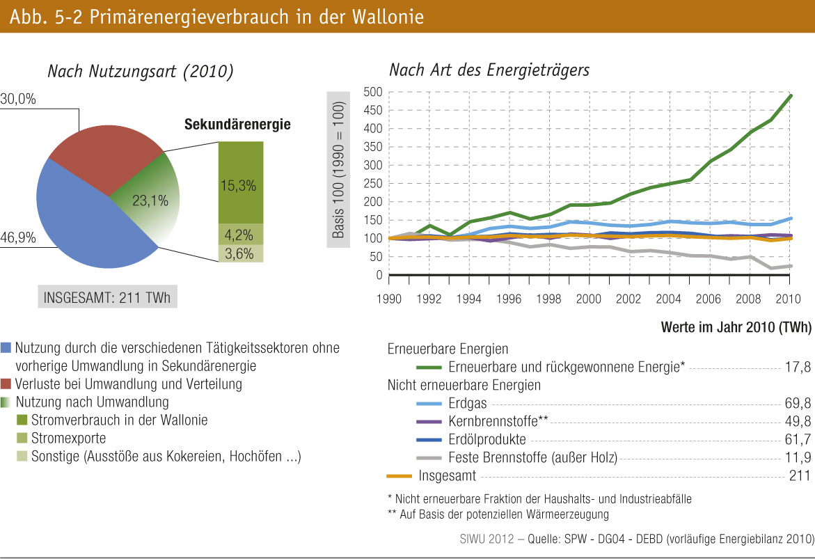
fig. 5-2 : | Primärenergieverbrauch in der Wallonie

